Sheet1
型号 | 系列 | 图片 | 产品名称 | 材质 | 尺寸/厘米 | 重量/克 | 单价 | 装箱量/箱规
YMX-2011 | 黑珍珠 | 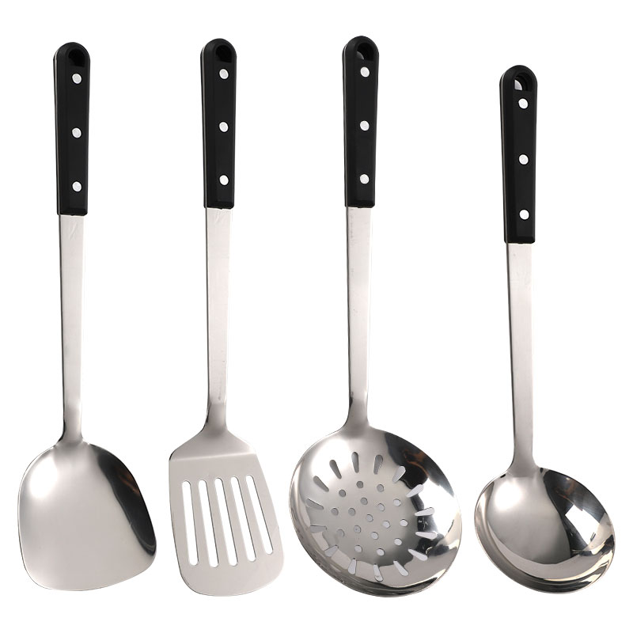 | 铲 | 201 | 36.8*9.8 | 160 | 3.6 | 300支/件 箱规：45×25×50
 |  |  | 漏铲 |  | 37.7*7.8 | 143 | 3.6
 |  |  | 汤勺 |  | 34*9.5 | 163 | 3.6
 |  |  | 大漏 |  | 37*12 | 192 | 4.1

